关系图
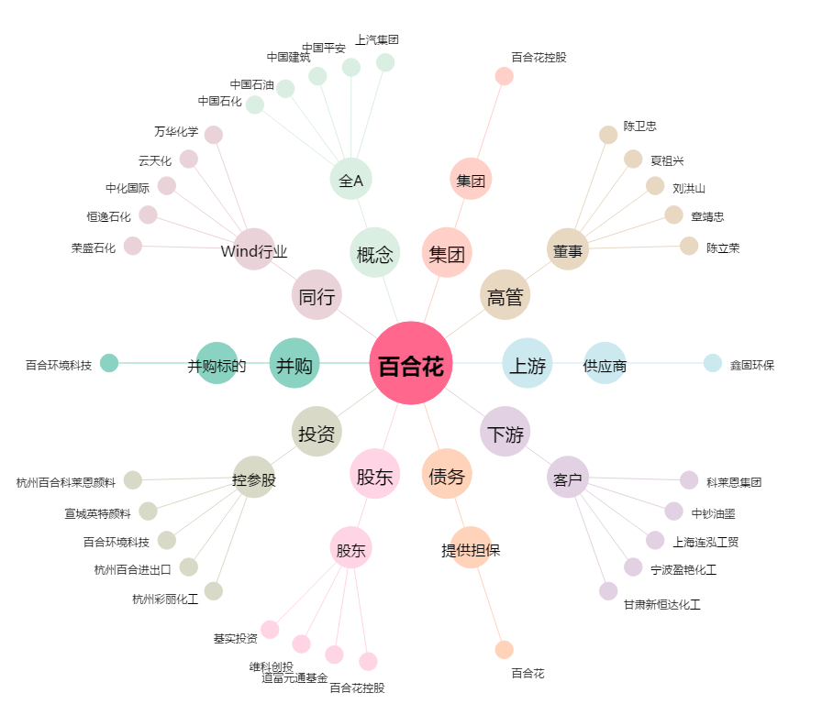
百合花[603823.SH] - 关系概览图

